Sheet1
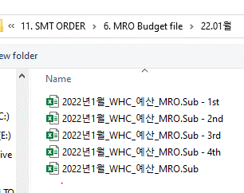
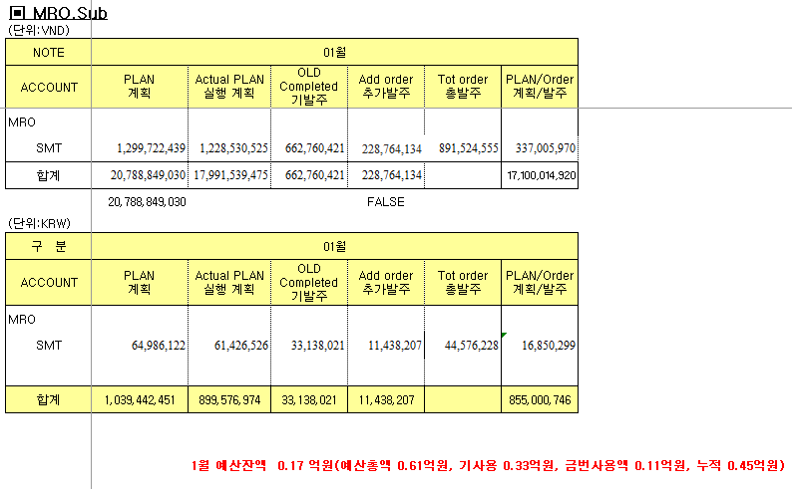
 | Trước | Sau | Tài liệu
- Order | Theo dõi trên app. Quản lý theo từng order, không quản lý theo tháng | Theo dõi trên app. Quản lý theo từng order và theo tháng

- Quản lý ngân sách | Theo dõi trên file excel | Theo dõi trên app

